Portada
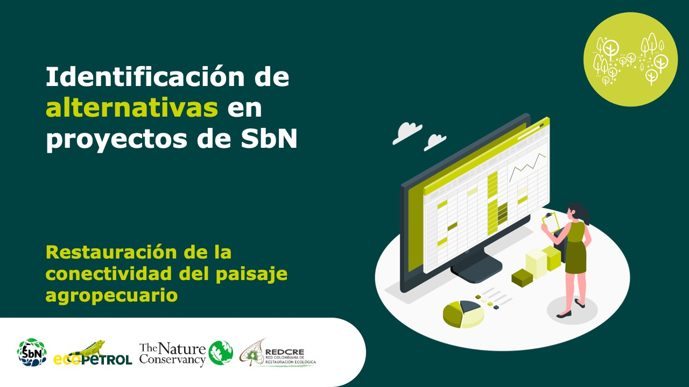

Meliponicultura sostenible

Forma correcta: Restauración de la conectividad del paisaje agropecuari

Versión 1 | REDCRE, 2022
Versión 2 | Ejemplo adaptado por: Corporación Biocomercio Sostenible, Skaphe, 2025

Restauración ecológica
Alternativa: Restauración ecológica con especies melíferas nativas |  | Fotografías
Definición: | Proceso de revegetalización de zonas degradadas mediante la siembra de especies que proveen néctar y polen para abejas nativas.
Objetivo: | Recuperar hábitats naturales y favorecer la conectividad ecológica.
Posibles coberturas: | Áreas naturales
¿Cuándo implementar esta tipología de turismo? | En zonas degradadas o con pérdida de cobertura vegetal.
Orientaciones para su aplicación | Seleccionar especies nativas adaptadas : consiste en identificar y utilizar plantas originarias del territorio, que estén ecológicamente ajustadas a las condiciones ambientales locales (suelo, altitud, temperatura, precipitación, tipo de ecosistema) y que provean recursos florales (néctar y polen) para las abejas nativas y otros polinizadores. Criterios para la selección 1. Origen local: Priorizar especies autóctonas o propias del ecosistema donde se desarrolla el proyecto. 2. Adaptación ecológica: Escoger plantas que toleren las condiciones del sitio (altitud, humedad, exposición solar, tipo de suelo). 3. Valor melífero: Incluir especies que florezcan de manera escalonada durante el año, asegurando alimento continuo para las abejas. 4. Diversidad funcional: Combinar árboles, arbustos y hierbas para ofrecer distintos tipos de refugio y floración. 5. Compatibilidad con usos productivos: En sistemas agroforestales, elegir especies compatibles con cultivos o pasturas existentes. 6. Disponibilidad de material vegetal: Verificar que las especies puedan obtenerse mediante viveros locales o recolección sostenible de semillas. 7. Preferencias culturales y locales: Considerar plantas con valor simbólico, medicinal o alimenticio para las comunidades. Proceso sugerido * Diagnóstico ecológico: Identificar el tipo de ecosistema y sus especies nativas más representativas. * Inventario participativo: Realizar talleres con la comunidad para reconocer las especies locales y su uso tradicional. * Revisión técnica: Consultar listados florísticos regionales, herbolarios y estudios de flora melífera. * Pruebas piloto: Ensayar la adaptación de especies en vivero o parcelas demostrativas antes de escalar su siembra. * Planificación temporal: Organizar la revegetalización según la época de lluvias y el calendario de floración. | 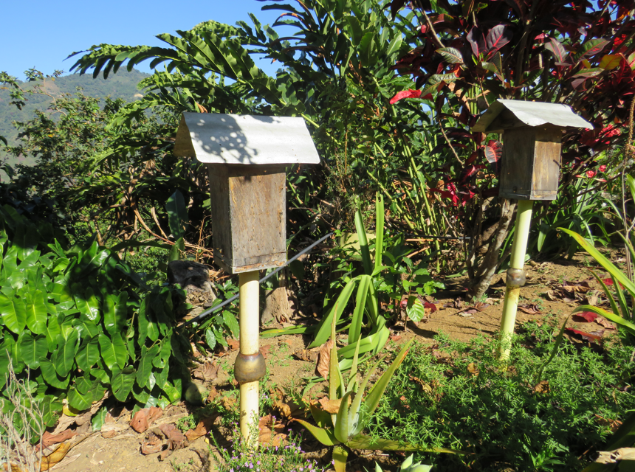 Meliponicultura sostenible Red Ecolsierra - Sierra Nevada de Santa Marta. Foto Laura Dueñas
 | involucrar comunidad en la siembra: La siembra participativa es una estrategia que busca involucrar activamente a las comunidades locales en todas las etapas del proceso de revegetalización o restauración ecológica, desde la planificación y preparación del terreno hasta el cuidado y seguimiento de las especies sembradas. Este enfoque promueve la co-responsabilidad ambiental, el aprendizaje colectivo y la construcción de gobernanza territorial. Orientaciones para su aplicación: Planificación participativa: * Realizar reuniones comunitarias para identificar áreas prioritarias de restauración, según criterios ecológicos y culturales. * Usar metodologías participativas (mapeo social, cartografía comunitaria, recorridos de campo) para consensuar los lugares y especies a sembrar. * Capacitación y sensibilización: * Desarrollar talleres sobre importancia de las especies nativas y melíferas, manejo de suelos y técnicas de siembra. * Incluir saberes locales sobre calendarios lunares, épocas de lluvia y floración, como parte del conocimiento tradicional. *Jornadas de siembra colectiva: * Organizar “mingas” o jornadas comunitarias que promuevan el trabajo colaborativo. * Fomentar la participación de grupos diversos (mujeres, jóvenes, adultos mayores, asociaciones de productores, instituciones locales). * Incorporar prácticas simbólicas o culturales (bendición de semillas, celebraciones comunitarias) que fortalezcan la identidad territorial. Mantenimiento y seguimiento: * Establecer acuerdos comunitarios de manejo y cuidado (riegos, limpieza, resiembra). * Capacitar a guardabosques o custodios locales que apoyen el monitoreo de la supervivencia de plantas y el uso por las abejas. Registro y aprendizaje colectivo: * Documentar el proceso mediante bitácoras comunitarias, fotografías y testimonios. * Evaluar los resultados en reuniones participativas, destacando los aprendizajes y mejoras posibles. | 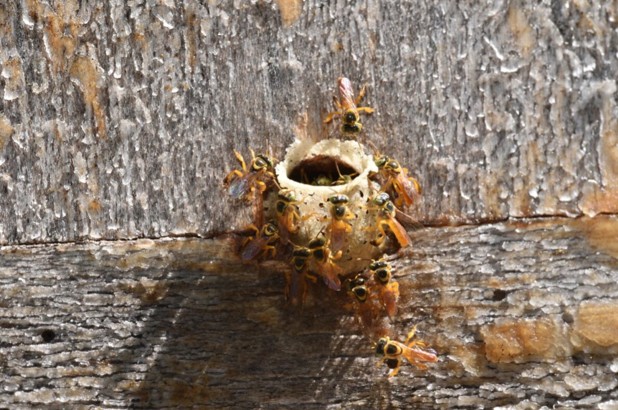
 | Incluir monitoreo de flora y polinizadores: El monitoreo de flora y polinizadores consiste en la observación sistemática y periódica de los cambios en la cobertura vegetal, diversidad de especies florales y presencia y actividad de abejas nativas y otros polinizadores. Su propósito es medir cómo las acciones de la meliponicultura sostenible contribuyen a la restauración de ecosistemas, la conservación de la biodiversidad y la provisión de servicios ecosistémicos. Orientaciones para su aplicación 1. Diseño participativo del sistema de monitoreo * Definir objetivos específicos del monitoreo con los actores locales (por ejemplo: “determinar si aumenta la floración disponible para las abejas nativas” o “evaluar la presencia de nuevas especies de polinizadores”). * Seleccionar indicadores ecológicos y sociales, que sean simples, medibles y relevantes para la comunidad. 2. Monitoreo de flora * Implementar parcelas o transectos permanentes en las áreas restauradas. * Registrar número de plantas vivas, floración, fructificación y regeneración natural. * Tomar fotografías periódicas desde el mismo punto para evidenciar el cambio. * Usar guías locales o regionales de flora melífera para la identificación. 3. Monitoreo de polinizadores * Realizar observaciones en horas de mayor actividad (8:00 a.m. – 11:00 a.m.). * Contar el número de visitas de abejas y otros insectos por especie de planta. * Tomar registros fotográficos o de video para apoyo en la identificación. * Complementar con trampas pasivas o cebos florales, si se dispone de asistencia técnica. * Involucrar a meliponicultores, jóvenes rurales y estudiantes locales como monitores comunitarios. 4. Análisis y uso de la información * Sistematizar los datos en una bitácora comunitaria o base de datos simple. * Elaborar gráficos participativos (por ejemplo, línea de tiempo de floración o presencia de abejas). * Compartir los resultados en reuniones periódicas de retroalimentación para ajustar prácticas de manejo. | 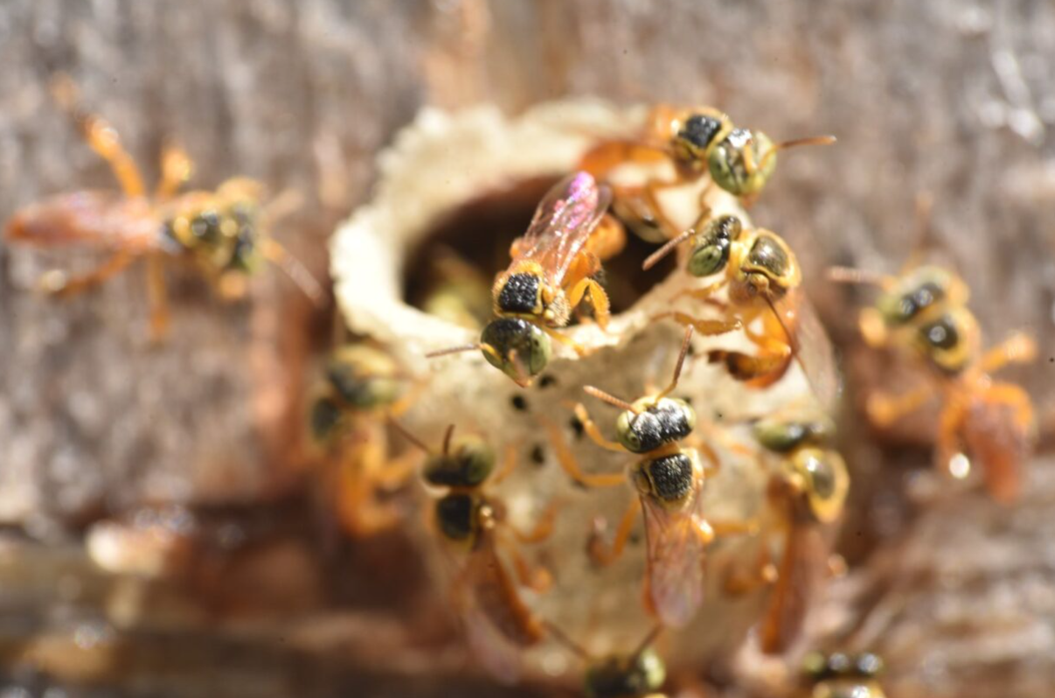 Abejas Meliponas. Fotos: Fredy Ochoa.
Referencia: | IUCN (2020). Global Standard for Nature-based Solutions: User Guide. Nates-Parra, G. (2016). Las abejas sin aguijón en Colombia. Universidad Nacional de Colombia. FAO (2022). Manual de monitoreo de polinizadores y flora melífera en sistemas agroforestales. MINAMBIENTE (2023). Guía de restauración ecológica participativa: lineamientos para el monitoreo comunitario. INAB (2019). Protocolos para el monitoreo de polinizadores en ecosistemas tropicales.

Sistemas agroforestales
Alternativa: Sistemas agroforestales melíferos |  | Fotografías
Definición: | Integración de árboles y cultivos con colmenas de abejas nativas.
Objetivo: | Diversificar la producción y aumentar los servicios de polinización.
Posibles coberturas: | En áreas agrícolas o de reconversión productiva
¿Cuándo implementar esta tipología de turismo? | En áreas naturales que han sido afectadas por los monocultivos, la ganadería y malas practicas agricolas.
Orientaciones para su aplicación | Diseñar arreglos que incluyan especies melíferas: el diseño de los sistemas agroforestales debe priorizar la inclusión estratégica de especies nativas melíferas (árboles, arbustos y herbáceas) que ofrezcan néctar, polen y refugio para las abejas sin aguijón y otros polinizadores. Estos arreglos deben combinar plantas de diferentes estratos y funciones ecológicas, lo que mejora la estructura del paisaje, aumenta la biodiversidad funcional y contribuye a la conectividad ecológica entre parches de vegetación natural. La planificación debe basarse en un análisis de las condiciones locales (suelo, pendiente, exposición solar, altitud) y considerar usos productivos complementarios, como cultivos frutales, maderables o medicinales, asegurando equilibrio entre producción y conservación. | 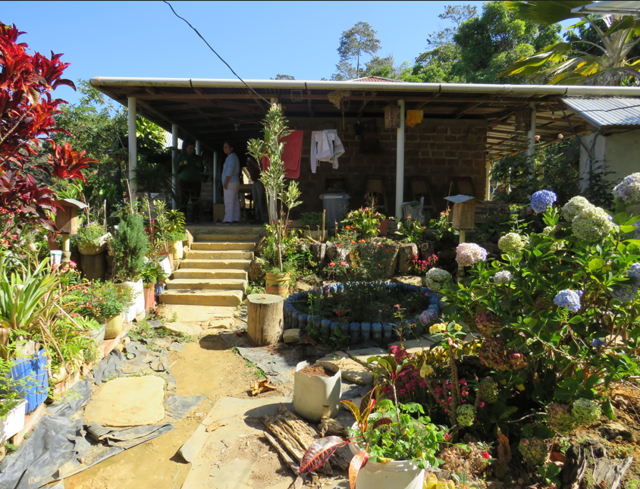 Sistemas agroforestales con meliponicultura en fincas de la Sierra Nevada de Santa Marta, Red Ecolsierra. Foto: Laura Dueñas
 | Mantener flores todo el año: una clave para el éxito de los sistemas agroforestales melíferos es garantizar una floración continua a lo largo del año, de modo que las abejas dispongan de recursos alimenticios permanentes. Esto se logra seleccionando especies que florezcan en diferentes épocas (sequía, lluvias, transición), combinando árboles de floración estacional con plantas herbáceas o arbustivas de floración prolongada. El mantenimiento de flores durante todo el año no solo favorece la salud y productividad de las colmenas, sino que también sostiene la polinización de cultivos agrícolas y mejora la resiliencia del sistema frente a cambios climáticos. Además, esta práctica contribuye al embellecimiento del paisaje rural y al fortalecimiento de servicios ecosistémicos como la provisión de hábitats, la regulación climática y la retención de suelo. Sugerencia práctica: Eeaborar un calendario local de floración participativo con la comunidad para planificar siembras escalonadas y garantizar recursos florales en cada época del año.
 | Capacitar en manejo agroecológico: la implementación de sistemas agroforestales melíferos requiere fortalecer las capacidades técnicas y organizativas de los meliponicultores y agricultores mediante procesos de formación en manejo agroecológico. Estas capacitaciones deben abordar temas como: * Conservación del suelo y el agua. * Manejo orgánico de plagas y enfermedades. * Producción y uso de bioinsumos. * Polinización y su relación con la productividad agrícola. * Restauración de hábitats y siembra de especies nativas. El enfoque agroecológico promueve la autonomía productiva, la reducción del uso de agroquímicos, y la armonía entre producción, biodiversidad y cultura local. Además, al ser participativas, estas actividades fortalecen el intercambio de saberes tradicionales y científicos, empoderando a la comunidad en la gestión sostenible del territorio. Enfoque recomendado: Desarrollar “escuelas de campo” o “mingas de aprendizaje” donde se realicen prácticas demostrativas y se evalúe el desempeño de los sistemas instalados. | 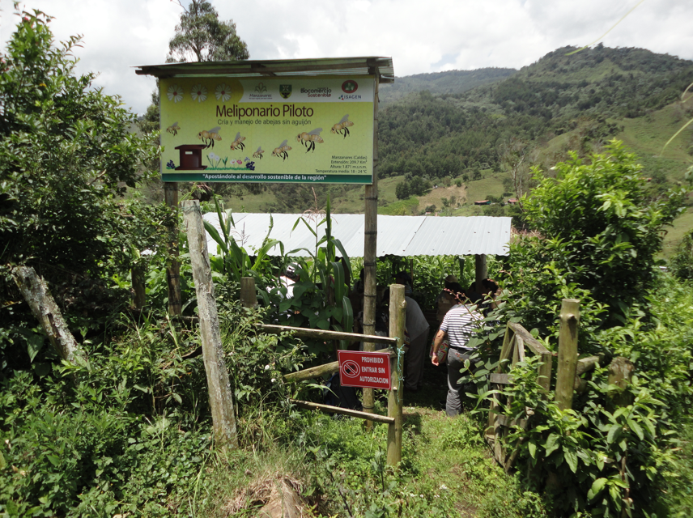 Meliponario piloto oriente de Caldas. Foto: CBS - Colombia.
Referencia: | FAO (2022). Guía práctica de sistemas agroforestales para la restauración productiva y la polinización. Nates-Parra, G. (2016). Las abejas sin aguijón en Colombia. Universidad Nacional de Colombia. MinAmbiente (2023). Lineamientos técnicos para el establecimiento de sistemas agroforestales sostenibles en Colombia. IUCN (2020). Global Standard for Nature-based Solutions.

Productos meliponícolas
Alternativa: Valor agregado a productos meliponícolas |  | Fotografías
Definición: | Incorporación de procesos de transformación (mieles medicinales, cosméticos, alimentos).
Objetivo: | Fortalecer la viabilidad económica, la equidad social y la sostenibilidad ambiental del sistema productivo.
Posibles coberturas: | En áreas aptas para la cría de abejas nativas.
¿Cuándo implementar esta tipología de turismo? | Tras consolidar capacidades básicas de manejo y producción.
Orientaciones para su aplicación | Promover la asociatividad para procesar y comercializar: La asociatividad entre meliponicultores es una estrategia clave para fortalecer las capacidades colectivas en la transformación y comercialización de productos derivados de la meliponicultura (miel, polen, propóleos, ceras, subproductos cosméticos o medicinales). Mediante la creación o consolidación de asociaciones, cooperativas o redes comunitarias, los productores pueden compartir recursos, reducir costos y mejorar el acceso a mercados diferenciados, incluyendo nichos de productos naturales, orgánicos y de comercio justo. La organización colectiva también favorece la formalización del sector, la trazabilidad de los productos y el cumplimiento de normas sanitarias y de calidad, aumentando la confianza del consumidor. Además, permite negociar precios justos, acceder a programas de fomento, asistencia técnica y financiamiento, y fortalecer la economía local y solidaria. | 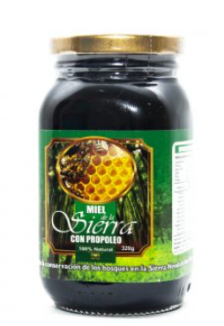 Miel de la Sierra Nevada de Santa Marta comerciaizada por la Red Ecolsierra. Tomada de: https://redecolsierra.org/tienda-ecologica/
 | Incorporación del modelo CANVAS: es una herramienta de planificación estratégica que permite visualizar, diseñar y fortalecer el modelo de negocio de una iniciativa productiva. Se basa en la representación gráfica de nueve bloques clave que reflejan cómo una organización crea, entrega y captura valor. En proyectos de meliponicultura sostenible, el CANVAS ayuda a organizar las actividades económicas de manera coherente con los principios ecológicos, sociales y culturales del territorio. El CANVAS se recomienda implementar durante la fase de formulación o planificación participativa, antes de ejecutar acciones de transformación o comercialización, ya que: * Permite visualizar las oportunidades de mercado y diferenciación (por ejemplo, miel nativa de abejas sin aguijón). * Facilita la toma de decisiones sobre valor agregado y canales de distribución. * Ayuda a articular la producción con la conservación de la biodiversidad. * Orienta el diseño de estrategias colectivas de negocio dentro de procesos de asociatividad o redes comunitarias. Orientaciones para su aplicación 1. Desarrollo participativo del lienzo Realizar talleres con los meliponicultores para construir el Modelo CANVAS comunitario, identificando colectivamente los nueve componentes: * Propuesta de valor * Segmentos de clientes * Canales de distribución * Relación con clientes * Fuentes de ingresos * Actividades clave * Recursos clave * Socios o aliados estratégicos * Estructura de costos. 2. Integración con el enfoque SbN El CANVAS no solo debe abordar el componente económico, sino también los beneficios ecológicos y sociales de la meliponicultura: * Incorporar la restauración de hábitats y conservación de abejas nativas como parte del valor ambiental del producto. * Visibilizar los beneficios comunitarios: fortalecimiento organizativo, educación ambiental, equidad de género, bienestar local. * Vincular alianzas con instituciones ambientales, universidades y mercados verdes. 3. Validación y actualización | 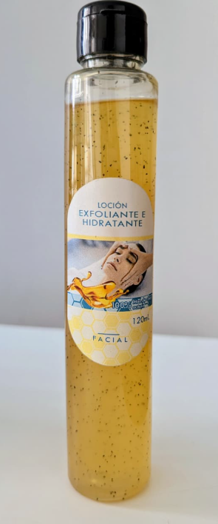 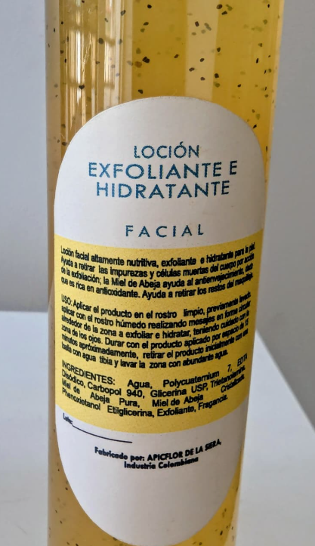 Exfoliante hidratante a base de miel producido por Apicflor de la Sierra. Foto: Laura Dueñas
 | Validar estándares de calidad e inocuidad: para asegurar el valor agregado de los productos meliponícolas, es indispensable verificar y aplicar estándares técnicos de calidad e inocuidad, que garanticen la seguridad alimentaria, la pureza y la conservación de las propiedades nutricionales y medicinales de la miel nativa. Este proceso implica adoptar buenas prácticas de producción (BPM), buenas prácticas de manufactura (BPMa) y protocolos de higiene y trazabilidad durante la cosecha, procesamiento, envasado y almacenamiento. La validación puede realizarse a través de ensayos físico-químicos, microbiológicos y sensoriales, que permiten certificar parámetros como humedad, acidez, contenido de azúcares, color y aroma. Cumplir con estas normas no solo garantiza un producto seguro y competitivo, sino que también facilita su acceso a mercados especializados y promueve el reconocimiento del patrimonio biocultural de la meliponicultura. Asimismo, la implementación de estándares fomenta la capacitación técnica de los meliponicultores y contribuye a fortalecer la confianza entre productores, consumidores y entidades reguladoras. Sugerencia práctica: Elaborar un manual comunitario de calidad meliponícola, con procedimientos adaptados al contexto local y acompañamiento técnico de instituciones como el ICA, INVIMA o universidades regionales.
Referencia: | FAO (2022). Guía técnica para la agregación de valor en productos apícolas y meliponícolas. FAO (2021). Guía para el fortalecimiento de negocios rurales sostenibles. Nates-Parra, G. (2016). Las abejas sin aguijón en Colombia. Universidad Nacional de Colombia. INVIMA (2020). Manual de buenas prácticas de manufactura para productos de la colmena. IUCN (2020). Global Standard for Nature-based Solutions: User Guide. MinAgricultura (2023). Lineamientos para la formalización y fortalecimiento de cadenas productivas apícolas y meliponícolas en Colombia. MinAgricultura (2023). Herramientas de planificación empresarial para asociaciones apícolas y meliponícolas en Colombia. Osterwalder, A., & Pigneur, Y. (2010). Business Model Generation. John Wiley & Sons.

Turismo rural
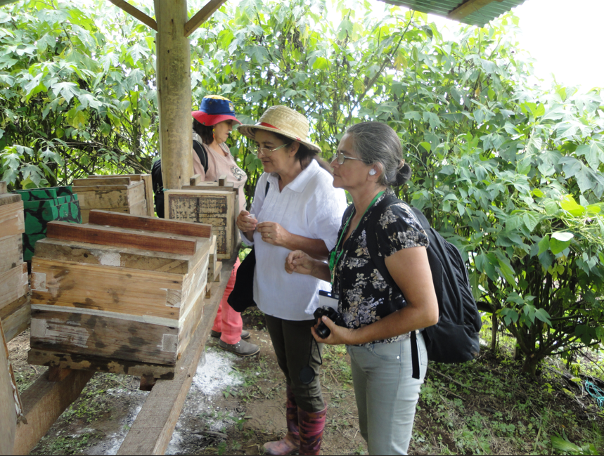
Alternativa: Turismo rural comunitario |  | Fotografías
Definición: | Es una estrategia productiva y educativa que vincula las actividades de meliponicultura con experiencias turísticas responsables, centradas en la valoración de las abejas nativas sin aguijón, la biodiversidad local y los saberes tradicionales de las comunidades. Esta alternativa busca integrar el bienestar humano, la conservación de los ecosistemas y la sostenibilidad económica, ofreciendo experiencias que promuevan la educación ambiental, la investigación participativa y la identidad cultural del territorio.
Objetivo: | Fomentar el desarrollo de iniciativas de turismo rural basadas en la meliponicultura sostenible, que contribuyan a la diversificación económica de las comunidades locales, la conservación de los polinizadores nativos y el fortalecimiento del tejido social mediante la puesta en valor del patrimonio natural y cultural.
Posibles coberturas: | Fincas que deseen ofrecer experiencias de meliponicultura sostenible a visitantes y turistas
¿Cuándo implementar esta tipología de turismo? | En la etapa de ejecución o fortalecimiento del proyecto SbN, cuando ya exista una base técnica consolidada en meliponicultura (colmenas establecidas, producción estable, capacidades locales fortalecidas). Puede desarrollarse tras la fase de organización comunitaria y la validación de prácticas sostenibles, para garantizar que las actividades turísticas no afecten la salud de las abejas ni los ecosistemas. | Meliponicultura en el oriente de Caldas. Fotos: CBS - Colombia.
Orientaciones para su aplicación | Diseño participativo de la experiencia turística: * Identificar actores locales (guías, productores, artesanos, cocineras tradicionales) para integrarlos en la cadena de valor. *Realizar talleres con la comunidad para definir el tipo de experiencias que se quieren ofrecer: visitas guiadas a meliponarios, talleres de extracción de miel, catas sensoriales, rutas interpretativas, elaboración de productos naturales, etc. * Diseñar las actividades bajo principios de educación ambiental, respeto por las abejas, buenas prácticas de turismo sostenible y conservación del entorno. | 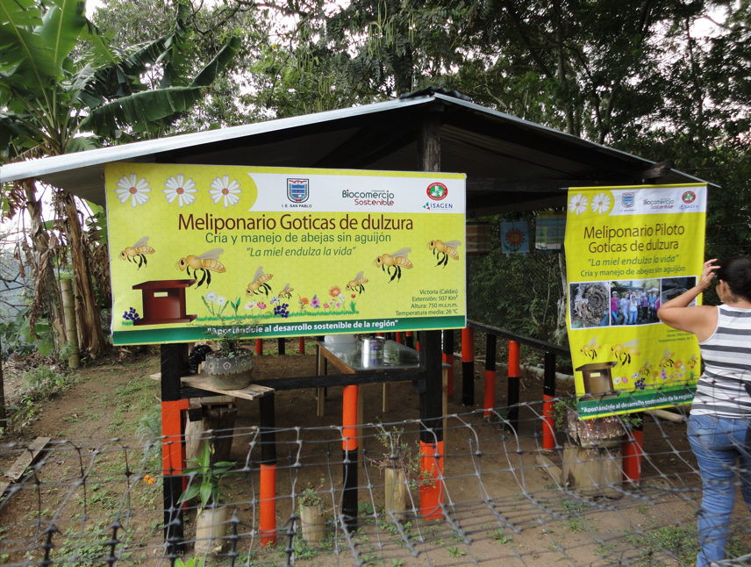
 | Adecuación de infraestructura mínima y sostenible: * Implementar señalización, senderos ecológicos y zonas de descanso con materiales locales y de bajo impacto. * Incorporar medidas de accesibilidad, seguridad y bienestar animal (abejas). *Promover la arquitectura bioclimática y el uso de energías limpias.
 | Fortalecimiento de capacidades locales: * Capacitar a los miembros de la comunidad en: Interpretación ambiental y guianza turística. Atención al visitante y hospitalidad. Educación ambiental y manejo responsable de colmenas. Buenas prácticas de turismo sostenible. * Integrar módulos de comunicación intercultural, seguridad y primeros auxilios.
 | Promoción, comercialización y asociatividad: * Promover la asociatividad entre meliponicultores, operadores turísticos y entidades locales. * Utilizar herramientas como el Modelo CANVAS para diseñar el modelo de negocio del turismo meliponícola. * Fomentar alianzas con redes de turismo rural, escuelas locales, universidades y operadores de turismo de naturaleza.
 | Monitoreo y sostenibilidad: *Establecer indicadores participativos para medir impactos ecológicos (estado de las colmenas, floraciones, presencia de polinizadores) y sociales (satisfacción de visitantes, beneficios económicos, equidad de género), esto se puede realizar por medio de el diseño e implementación de un plan de buenas prácticas ambientales, socioculturales y económicas. * Evaluar periódicamente la capacidad de carga turística del meliponario o sendero. * Reinvertir un porcentaje de los ingresos en acciones de conservación y educación ambiental.
Referencia: | FAO (2018). Turismo rural sostenible: guía metodológica para comunidades locales. MinCIT (2023). Política Nacional de Ecoturismo de Colombia. IUCN (2020). Global Standard for Nature-based Solutions. Arce, M. & Nates-Parra, G. (2022). Meliponicultura y conservación de la biodiversidad en Colombia. Universidad Nacional de Colombia. PNUMA (2021). Lineamientos para el desarrollo del turismo sostenible con enfoque comunitario. Ochoa, F. y Dueñas, L. (2024), p. 16. Guía metodológica para la reconversión hacia el turismo regenerativo y sostenible en zonas rurales y naturales. Corporación Biocomercio Sostenible.

Monitoreo participativo
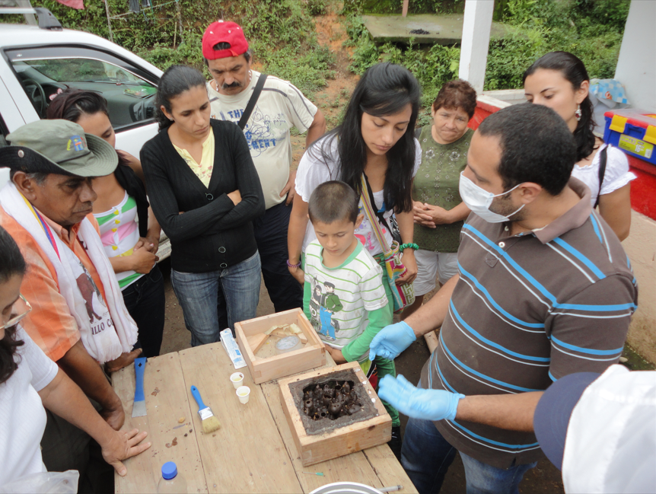
Alternativa: Monitoreo participativo |  | Fotografías
Definición: | Involucra a la comunidad en la observación y registro de cambios en poblaciones de abejas y plantas.
Objetivo: | Evaluar el impacto ecológico y social del proyecto.
Posibles coberturas: | En el área de influencia del proyecto.
¿Cuándo implementar esta tipo de turismo? | Durante la implementación y el seguimiento del proyecto
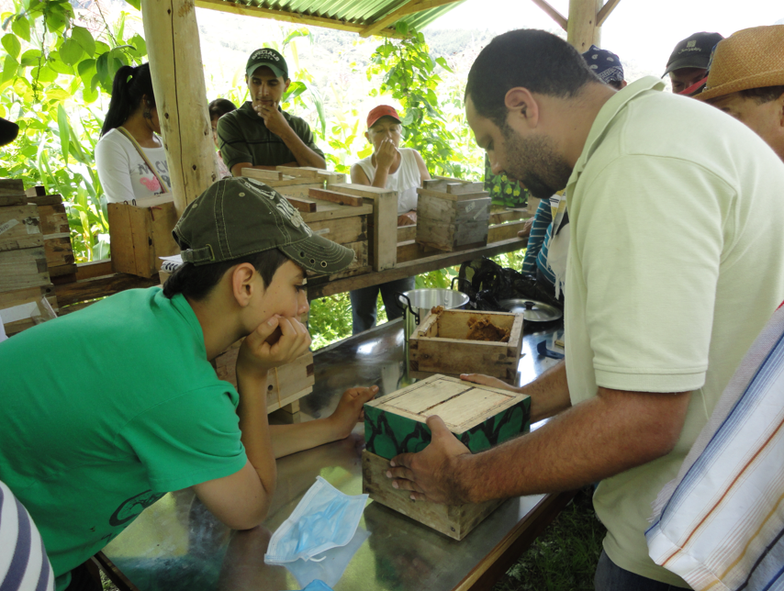
 | Capacitar en observación y registro: el primer paso es fortalecer las capacidades locales para que los miembros de la comunidad participen activamente en la observación, identificación y registro de especies de flora melífera y polinizadores. Estas capacitaciones deben: * Enseñar técnicas básicas de observación de campo, uso de binoculares, lupas y cámaras. * Incluir nociones sobre biología de las abejas sin aguijón, ciclos de floración y servicios de polinización. * Explicar cómo registrar información básica: nombre común y científico (si se conoce), número de individuos, comportamiento (visita, recolección de néctar o polen), condiciones climáticas, entre otros. * Promover la observación respetuosa y sin interferencia en las colonias. Ejemplo: talleres de observación de campo donde los participantes reconocen flores visitadas por abejas nativas y aprenden a identificar especies frecuentes del territorio. | Talleres participativos de meliponicultura en el oriente de Caldas. Foto: CBS - Colombia
 | Diseñar fichas sencillas para el monitoreo: el uso de fichas estandarizadas facilita la recolección y sistematización de información en campo. Estas deben ser visuales, prácticas y comprensibles, adaptadas al nivel educativo de los participantes. Las fichas deben incluir campos como: * Fecha, lugar y nombre del observador. * Especie de abeja o tipo de polinizador (si se conoce). * Planta visitada o especie floral. * Tipo de recurso recolectado (néctar, polen, resinas). *Observaciones adicionales (clima, hora, abundancia de flores). También pueden incluir íconos o colores para facilitar la identificación rápida en comunidades con diferentes niveles de alfabetización. Ejemplo: fichas ilustradas plastificadas que permitan su uso en campo, con dibujos de abejas y plantas más comunes del territorio. | Talleres participativos de meliponicultura en el oriente de Caldas. Foto: CBS - Colombia
Orientaciones para su aplicación | Diseño e implementación de herramientas digitales: El uso de tecnologías digitales puede complementar y simplificar el proceso de monitoreo participativo. Estas herramientas facilitan la recolección, almacenamiento y visualización de la información. Las acciones sugeridas incluyen: *Crear o adaptar formularios digitales (en Google Forms u otras herramientas) para el registro de observaciones desde celulares. * Diseñar bases de datos comunitarias donde se consolide la información recolectada. * Utilizar plataformas colaborativas o aplicaciones de ciencia ciudadana como iNaturalist, eBird o MeliponaMap, que permiten validar registros y compartir resultados con redes científicas. * Capacitar a jóvenes rurales en el uso de estas herramientas, promoviendo su rol como monitores ambientales comunitarios.
Referencia: | Andrade, G. & Nates-Parra, G. (2021). Guía para el monitoreo de polinizadores en ecosistemas rurales y urbanos. Instituto Humboldt. IUCN (2020). Global Standard for Nature-based Solutions. PNUMA (2022). Participación comunitaria en el monitoreo ambiental: experiencias en América Latina. FAO (2019). Manual de monitoreo participativo de biodiversidad en sistemas productivos. Colombia BIO (2020). Lineamientos para la ciencia participativa en comunidades rurales.

